Sheet1
中山大学附属第一医院通风柜采购项目报价清单
序号 | 产品名称 | 规格/型号 | 单位 | 数量 | 单价（元） | 总价（元） | 备注
1 | 通风柜 | 1.落地式通风柜，整体尺寸（LWHmm)2400*1150*2250 2.包含： （1）两侧带玻璃视窗，正面手动上下推拉门。承载力≥3.5KN； （2）左侧板配工作指示灯、急停开关、旋转开关、操纵面板。 控制系统：微电脑智能控制系统，可监控整机运行状况，实时显示风量、风速、风压，设定运行参数； 触控式人机交互界面≥7英寸，整机防尘防水等级≥IP65； （3）背板带导流板，导流板安装四个防水插座； （4）顶部配置LED平板灯、30瓦紫外消毒灯、2个排风口 （5）内置全不锈钢可移动工作台（6个3寸脚轮）2220*950*850 （6）另接一组φ315风管介入现有方管，含电动风阀、泄流风机 3.主材304不锈钢，前盖板烤漆蓝色，工作台烤漆蓝色 4.排风要求： （1）一排风口接入现有风阀风管 （2）另一排风口新装风管、风机、风阀接入天花风管 （3）废气处理量≥2200m3/h | 1 | 组
— | 整体大概样式 | 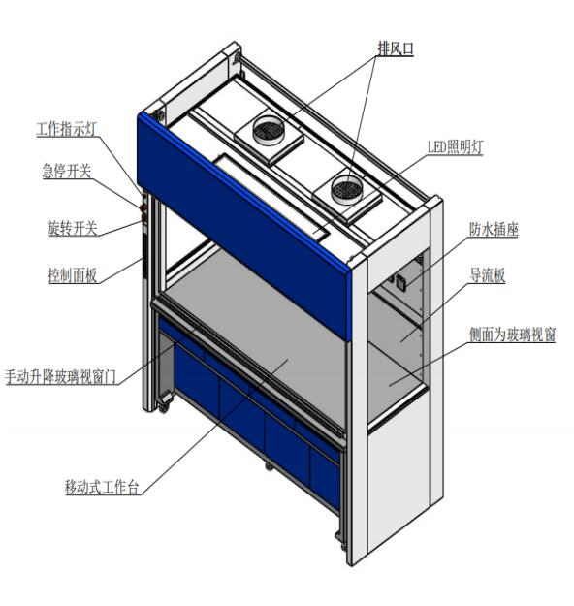 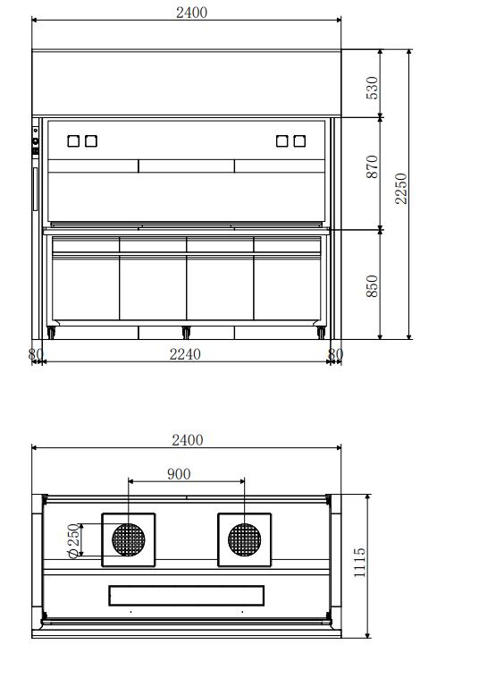 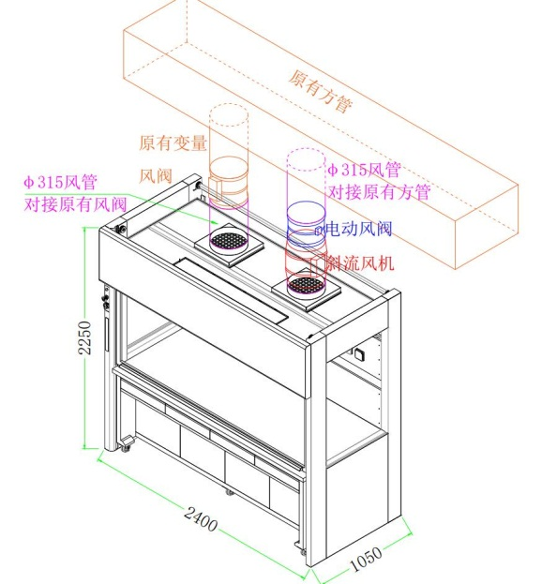 | — | — | — | —
— | 操作台样式 | 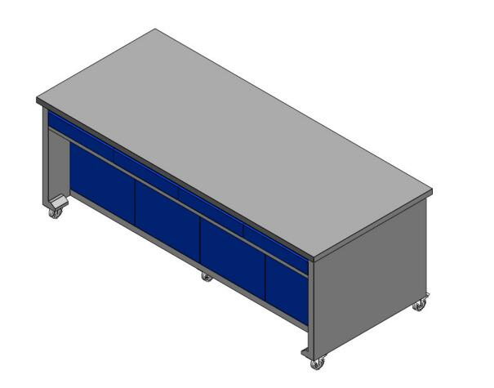 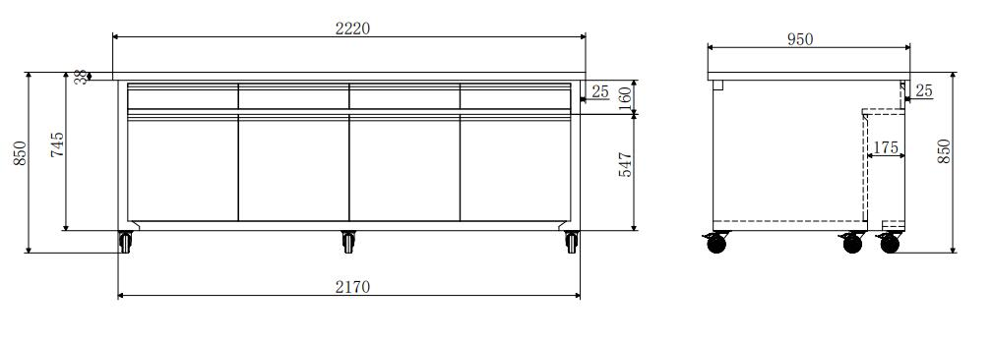 | — | — | — | —
— | 现有类似通风柜样式 | 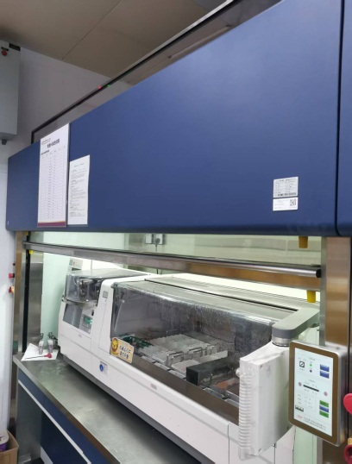 | — | — | — | —
合计： |  |  |  |  | #REF!
（大写）： |  |  |  |  | 柒仟陆佰元整
说明：1.以上报价含税及运输安装费，需配送到科室要求位置并安装组装； 2.报价清单需附具备CNAS或CMA标志的304不锈钢的相关检测报告； 3.整体质保5年。
 |  |  | 报价单位：
 |  |  | （加盖公章）
 |  |  | 联系人：
 |  |  | 联系电话：
 |  |  | 报价时间：

